1.feladat
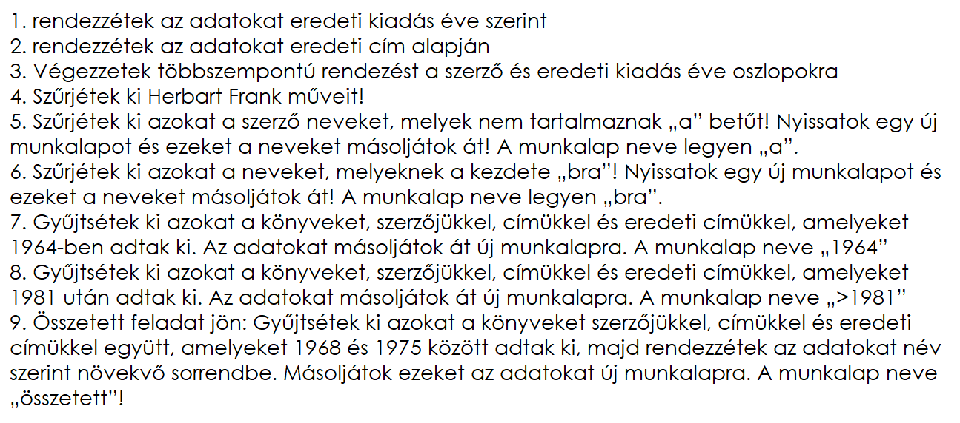
Szerző | Cím | Eredeti cím | Eredeti kiadás éve
Asimov Isaac | Alapítvány | Foundation | 1951
Abe Kóbó | A negyedik jégkorszak | The Fourth Glacial Period
Bradbury Ray | A tetovált ember | The Illustrated Man | 1951
Asimov Isaac | Alapítvány és Birodalom | Foundation and Empire | 1952
Simak Clifford D. | A város | City | 1952
Asimov Isaac | Második Alapítvány | Second Foundation | 1953
Srurgeon Theodore | Több mint emberi | More Than Human | 1953
Asimov Isaac | A halhatatlanság halála | The End of Ethernity | 1955
Pohl e. - Kornbluth C.M | Dr. Gladiátor | Gladiator-at-law | 1955
Bester Alfred | Tigris! Tigris! | The Stars My Destination | 1956
Fehér Klára | A földrengések szigete |  | 1957
Boye Karin | Kallocain | Kallocain | 1958
Wyndham John | A Triffidek napja | The Day of Triffids | 1958
Roshwald M. | A hetedik szint | Level 7 | 1959
Vonnegut Kurt | A Titán szirénjei | The Sirens of Titan | 1959
Sheckley Robert | A státuscivilizáció | The Status Civilization | 1960
Beljajev Alekszander | A kétéltű ember
Harrison Harry | Rozsdamentes Acélpatkány | The Stainless Steal Rat | 1961
Abbott Edwin A. | Síkföld | Flatland | 1962
Ballard J. G. | Vízbe fúlt világ | The Drowned World | 1962
Beljajev Alekszander | A levegôkereskedô |  | 1963
Bradbury Ray | Marsbéli krónikák
Boulle Pierre | A majmok bolygója | La planetedes singes | 1963
Lem Stanislaw | Visszatérés |  | 1964
Leiber Fritz | A vándor | The Wanderer | 1964
Hoyle F. - Elliot J. | Androméda | A For Andromeda | 1964
Asimov Isaac | A mezítelen nap | The naked sun | 1964
Herbert Frank | Dűne | Dune | 1965
Chipandale J. T. | Keec a nagy világ-regatta
London Jack | Ádám elôtt |  | 1965
Johannesson Olof | A nagy számítógép | Sagan om den Stora Datamaskin. | 1966
Clarke A. C. | Holdrengés
Harrison Harry | A technicolor idôgép | The Technicolor Time Machine | 1967
Barber Pierre | Baphomet birodalma | L'Empire du Baphomet | 1972
Czakó Gábor | A sárkánymocsár ura
Beckman Thea | Keresztes hadjárat farmerban | Kruistocht in spijkerbroek | 1973
Bradley Marion Zimmer | Darkover | Darkover Landfall | 1972
Donászi Kálmán | A Borkman-villa titka
Brunner John | Teljes napfogyatkozás | Total Eclipse | 1975
Bulicsov Kir. | Az utolsó háború | Pászlédnjájá vájná | 1970
Fábián László | Itt a bobókat is megölik?
Clarke A. C. | Randevú a Rámával | Randezvous with Rama | 1973
Clement Hal | Csillagfény | Star Light | 1971
Dick Philip K. | Ubik | Ubik | 1969
Dick Philip K. | A halál útvesztôje | A Maze of Death | 1970
Hughes Ted | A Vasember | The Iron Man | 1968
Gergely Mihály | A kozmosz 15. törvénye
Jefremov Ivan | A múlt árnyéka |  | 1975
Martinov Georgij | Az idôspirál | Szpirál vrémeni | 1968
Miller Walter M. Jr. | Hozsánna néked, Leibowitz! | A Canticle For Leibowitz | 1970
Soucel Ludvik | A fekete bolygó testvérei |  | 1969
Hiltom James | A Kék Hold völgye | Lost Horizon | 1935
Holberg Ludvig | Klimius Miklós |  | 1773
Szavcsenko Vlagyimir | Monomah sapkája |  | 1971
Sztrugackij A. és B. | Egymilliárd évvel a világvége elôtt | Za milliárd let dá koncá szvétá | 1975
Wisniewski-Snerg Adam | A robot | Robot | 1973
Huxley Aldous | Szép új világ | Brave New World | 1932
Jakubovszkij Aszkold | A galaktika kupolája | Kupol Galaktiki | 1976
Jeff Hank | Az átkozott lehetôség
Lucas Georges | Csillagok háborúja | Star Wars | 1976
Simonetta Umberto | Éjszakai utazók | I viaggiatori della sera | 1976
Petecko Bohdan | Messier 13 | Messier 13 | 1977
Pohl Frederik | Az átjáró | Gateway | 1977
Kemenes Joe | Biomassza
Kipling Rudyard | A fantomriksa
Szakjo Komacu | A sárkány halála | Gibel Drákóná | 1977
Vezsinyov Pavel | A sorompó - A fehér szalamandra |  | 1977
Lewis C. S. | A csendes bolygó | Out Of The Silent Planet | 1978
Spielberg Steven | Harmadik típusú találkozások | Close Encounters of the Third KInd | 1978
Adams Dougles | Galaxis utikalauz stopposoknak | The Hitch Hiker's Guide to the Gal. | 1979
Lengyel Péter | Ogg második bolygója |  | 0
Braun Johanna - Braun G. | A nagy varázsló tévedése | Der Irrtum des Grossen Zauberers | 1979
Fialkowski Konrad | Homo divisus |  | 1979
Lôrincz L. László | A föld alatti piramis
Lôrincz L. László | A hosszú szafári
Lôrincz L. László | Üvöltô bika
Foster Alan Dean | A nyolcadik utas a halál | Alien | 1979
Lyn Q. G. - Bian A. F. | Üzen a nyolcadik bolygó
Mally Victor | Haidák népe
Menghini Luigi | A Felhôbirodalom | Il regno della nube | 1979
Adams Douglas | Vendéglô a világ végén | The Restaurant at the End of the U. | 1980
Meyrink Gustav | Gólem
Miller G. H. | Világvége márciusban
Bradley Marion Zimmer | A világok háza | The House Between the Worlds | 1980
Mónus Miklós | Ő és az
Glut Donald F. | A Birodalom visszavág | The Empire Strikes Back | 1980
Hollanek Adam | Még egy kicsit élni | Jeszce troche pozyc | 1980
Pohl Frederik | Túl a kék eseményhorizonton | Beyond the Blue Event Horizon | 1980
Cherryh C. J. | Mélyállomás | Downbelow Station | 1981
Pohl Frederik | Gateway
Jeschke Wolfgang | A teremtés utolsó napja | Der letzte Tag der Schöpfung | 1981
Asimov Isaac | Az Alapítvány pereme | Foundation's Edge | 1982
Clarke A. C. | 2010. Második űrodisszeia | 2010. Odyssey Two | 1982
Kotzwinkle William | E.T. A földönkívüli kalandjai. | E.T. The Extra-Terrestial | 1982
Sznyegov Szergej | Istenemberek | Ljugyi kak bogi | 1982
Anderson Poul | Majd ha az Orion felszáll | Orion shall rise | 1983
Kahn James | A Jedi visszatér | Return of the Jedi | 1983
Foster Alan Dean | Az utolsó csillagharcos | The Last Starfighter | 1984
Szabó Károly | A jövô történelme
Konsztantyinovszkij David | Az idô fogva tart |  | 1985
Kotzwinkle William | E.T. A zöld bolygó könyve | E.T. The Book of the Green Planet | 1985
Szepes Mária | A változatlanság hullámhosszán
Sztrugackij A. és B. | Válaszd az életet | Volnü gászjáty bétyer | 1985
Asimov Isaac | Alapítvány és Föld | Foundation and Earth | 1986
Clarke Arthur C. | A távoli Föld dalai | The Songs of Distant Earth | 1986
Taylor Jeremy | Bolygófalók
Douglas Garry | Hegylakó | Highlander | 1986
Foster Alan Dean | A bolygó neve : Halál | Aliens | 1986
Weinbrenner Rudolf | A kitüntetés
Wells H. G. | Kôkori történet | A Story of the Stone Age | 1900
Wells H. G. | A láthatatlan ember | The Invisible Man
Duvic Patrice | Végállomás | Terminus | 1987
Resnick Mike | Agyarak | Ivory | 1988
Zsoldos Péter | A feladat
Zsoldos Péter | A holtak nem vetnek árnyékot
Zsoldos Péter | Az utolsó kísértés
Zsoldos Péter | Ellenpont

